상품제안서
내츄럴베이직 파스텔 그라데이션 8K 자동 곡자형 장우산 | 상품코드: F24625

 |  |  |  |  |  |  | 02-412-0044 | www.easy1.co.kr
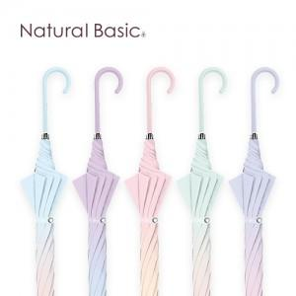

【상세/제작정보】 | 파스텔톤 그라데이션 컬러의 장우산

【인쇄/포장옵션】 | 실크, 원단인쇄 / OPP(비닐)

【공급단가】 | 수량 | 50~ | 100~ | 300~ | 500~ | 1,000~
*VAT별도 | 단가 | 14,400원 | 14,160원 | 13,800원 | 13,560원 | 13,200원

【상품 URL】 | https://dev.easy1.co.kr:443/src/goods_detail.php?gdno=24625

